关系图
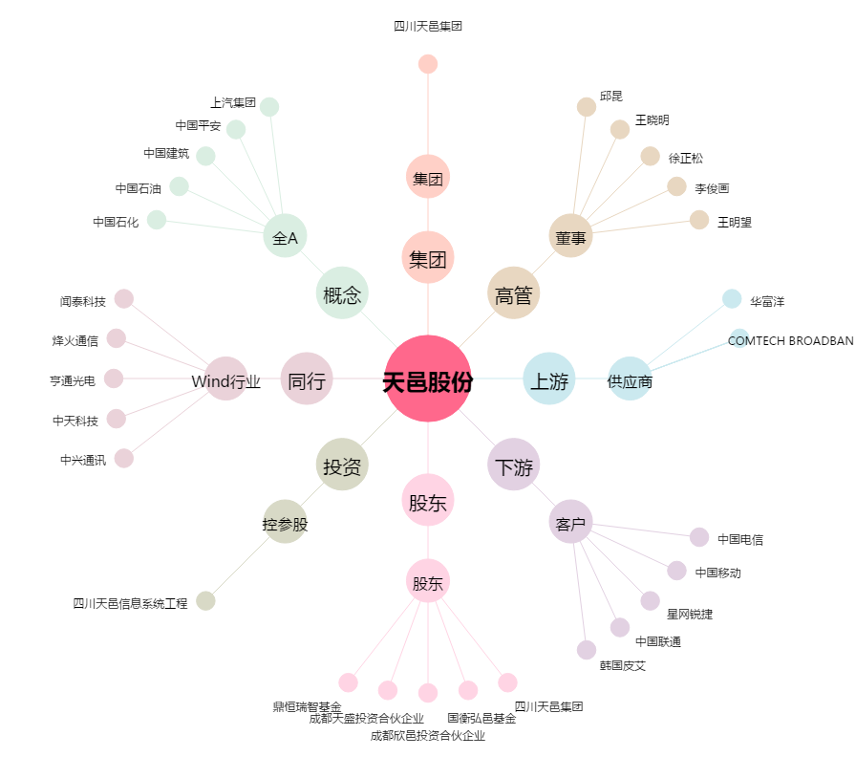
天邑股份[300504.SZ] - 关系概览图

